見積書
 |  | 御 見 積 書
 |  |  |  |  |  |  |  |  |  | 2026-05-27
新日本海商事株式会社 門永様

 |  |  |  |  |  |  |  |  |  | 〒080-2469 北海道帯広市西１９条南１丁目４－１６
 |  |  |  |  |  |  |  |  |  | 株式会社江戸屋 ノース・ピー事業部
適用期間： | 2026年8月31日出荷分まで
出荷リードタイム： | 受注後３～５日営業日 |  |  |  |  |  |  |  |  | 担当者：岡地 景太朗
取引方法： | 返品不可 |  |  |  |  |  |  |  |  | （携帯）ＴＥＬ：080-9083-8068
価格： | すべて税抜 |  |  |  |  |  |  |  |  | （営業所）ＴＥＬ：0155-33-8111 ＦＡＸ：0155-33-0810

ブランド | 商 品 名 | コード | 参考売価(送料込） | 卸価格 （送料込） | 温度帯 | セット内容 | 箱サイズ（㎝） | 箱重量（kg） | 賞味期限 | 備考
doyell | 静寂な夜を愉しむアイスクリーム | 110501 | 5,000 | 3,400 | 冷凍 | リッチミルク80ml×4、甘酒ミルク80ml×3、あずきミルク80ml×3 | 18.2×25.7×16.1 | 1.3 | 無 | 喧騒から離れ、アイスクリームと過ごす時間を愉しむ。 濃厚なのにすっきりとした味わいのやさしいミルク、上品な甘さが特徴のあずきミルク、上川大雪酒造とコラボした甘酒ミルクをセットにしました。ひとくち食べるたび、こころがほぐれていく音が聴こえる。静寂な夜にふさわしい味わいです。
doyell | 夕暮れのchouchouflan | 440310 | 5,000 | 3,400 | 冷凍 | クリーム×2、キャラメル&クリーム×2、ピスタチオ×1、ストロベリー×1 | 21.6×18.1×7.7 | 0.8 | 30 | お気に入りのスイーツという意味からchouchou flan(シュシュフラン）と名付けたプリン。 なめらかな食感、卵のコクとミルクのやさしい甘さにこだわったプリンに4種類のクリームをトッピングしたパティシエ渾身の自信作です。夕暮れの帰り道、お気に入りのスイーツが待っているしあわせな時間をプリンとともにお届けします。

 | 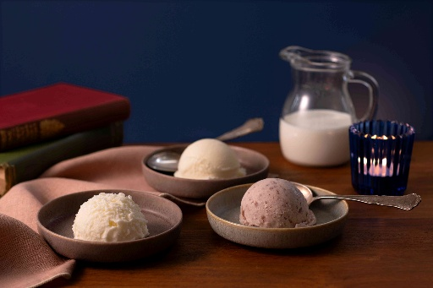
 |  | 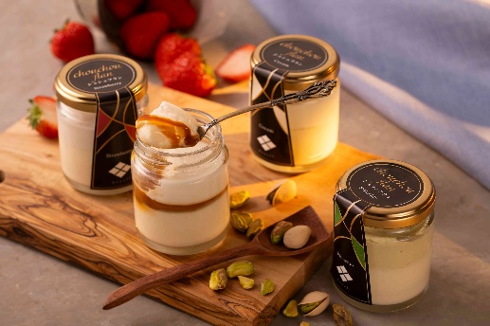

※決着値です。協賛・掲載料などは無しでお願い致します。

